Задание 4
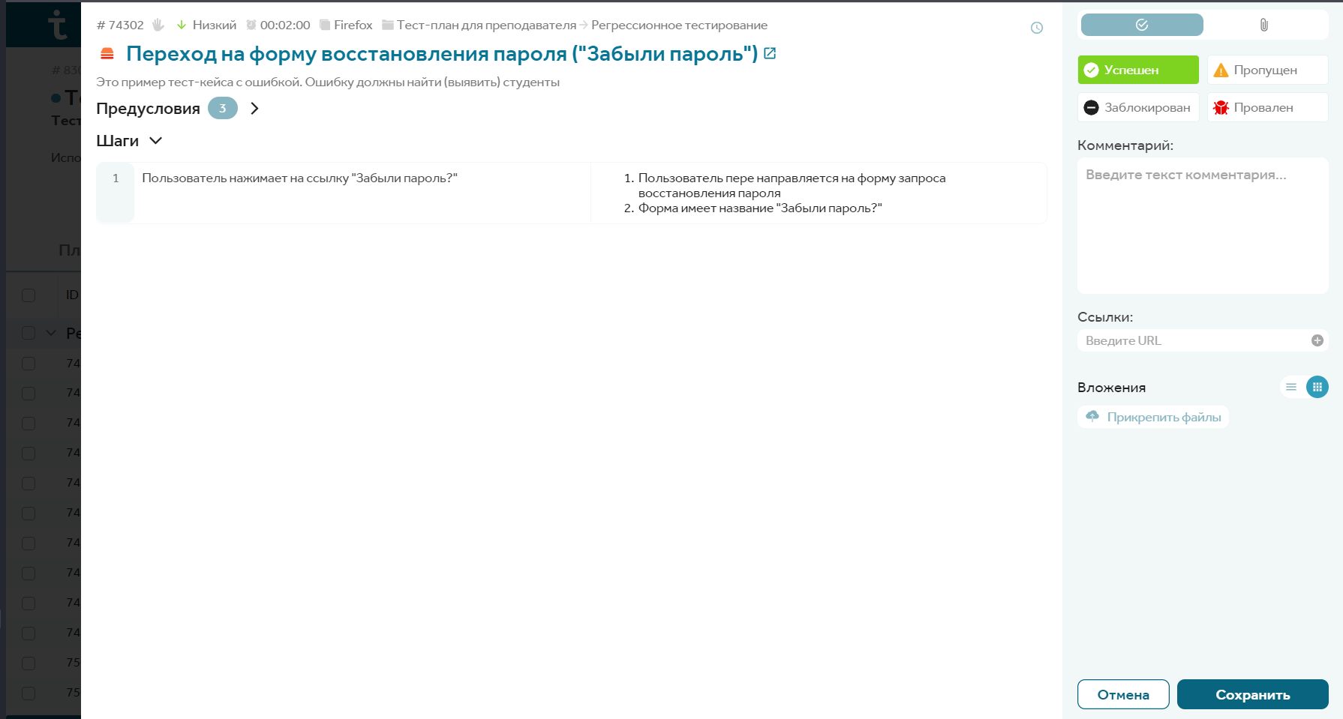
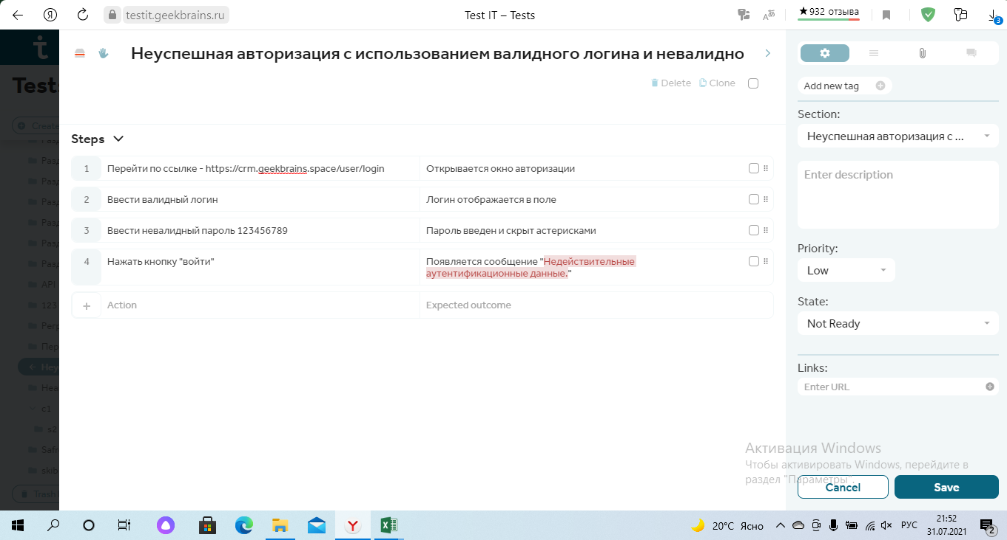
Задание 4. Провести регресионное тестирование: ссылка на проект https://testit.geekbrains.ru/projects/74203/tests Выполнить 2-3 теста из тест-плана проекта, приложить скриншот одного из результатов Не забудьте сохранить результат тестирования, нажав кнопку Сохранить. Также для неуспешных статусов теста следует добавить комментарий и ссылку на баг-репорт

 | Пример скриншота:

